Estadísticas
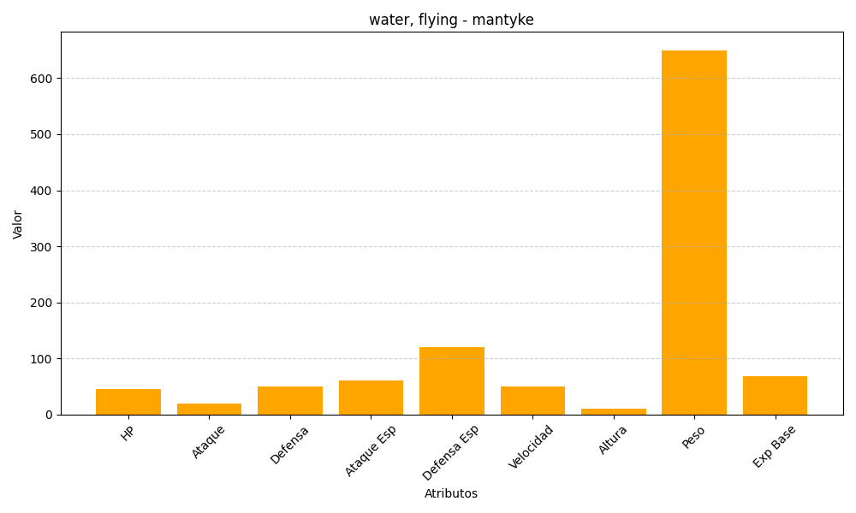
ID | Nombre | Tipo | HP | Ataque | Defensa | Ataque Especial | Defensa Especial | Velocidad | Altura | Peso | Experiencia Base
458 | mantyke | water, flying | 45 | 20 | 50 | 60 | 120 | 50 | 10 | 650 | 69

